画像
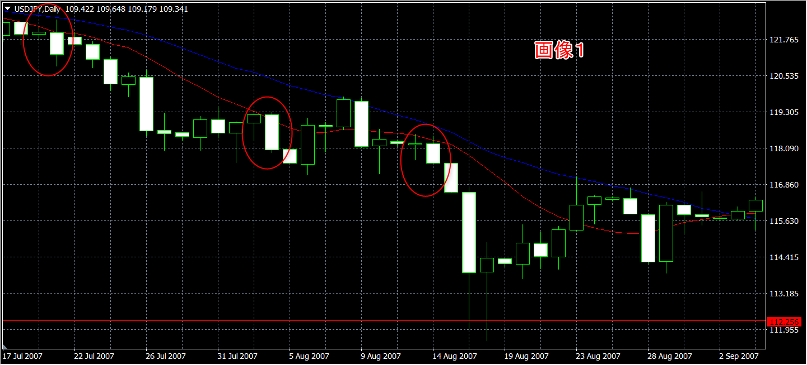

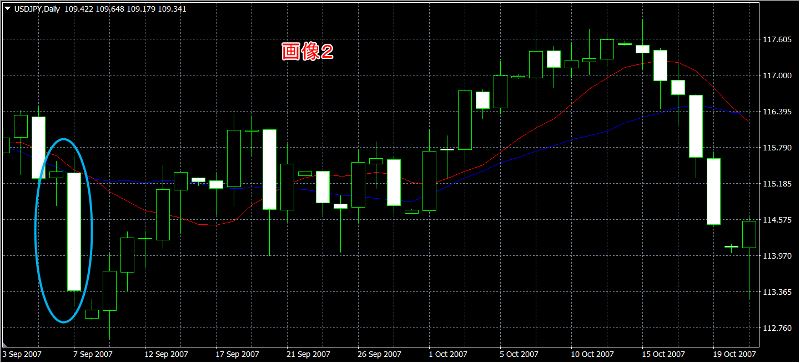

10MAが20MAより上にあるので売りは間違い
このエントリーは検証データには入れていません

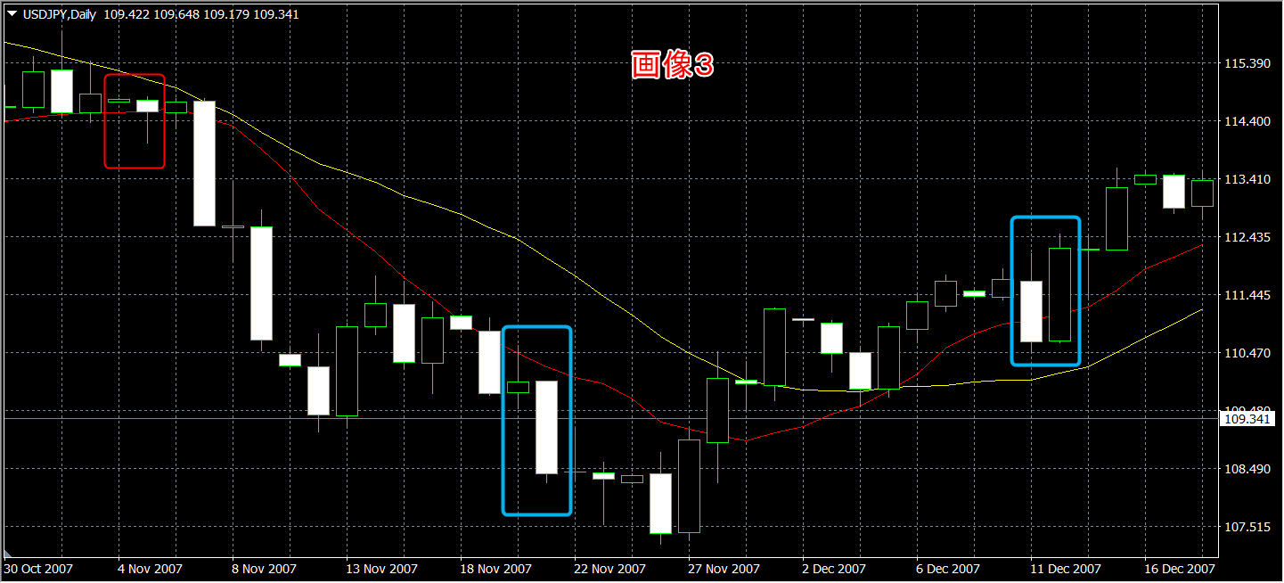

左の青四角は結果からダウントレンド末期だった

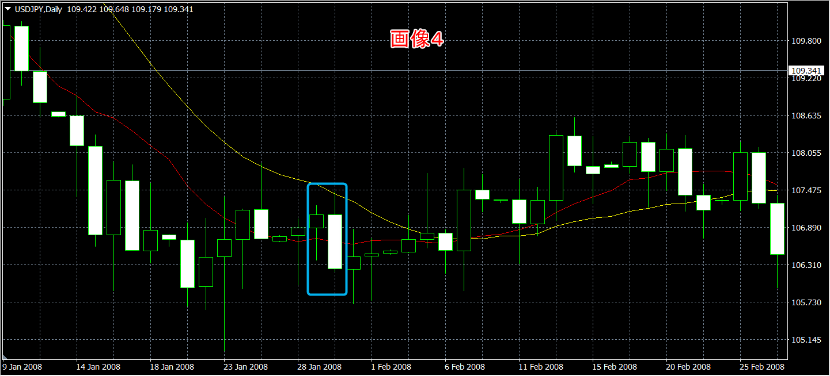

レンジで失敗
ヒゲと実体で２つのＭＡにまたがる
1敗

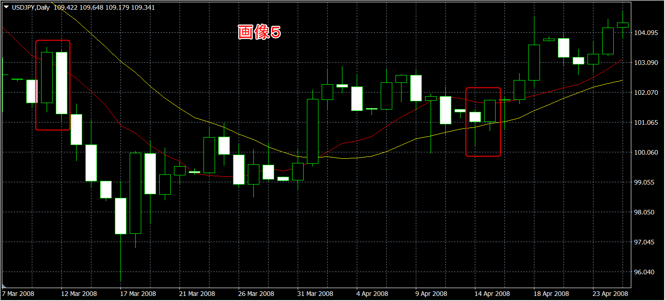

右のEB
ヒゲと実体で２つのＭＡにまたがる
1勝1敗

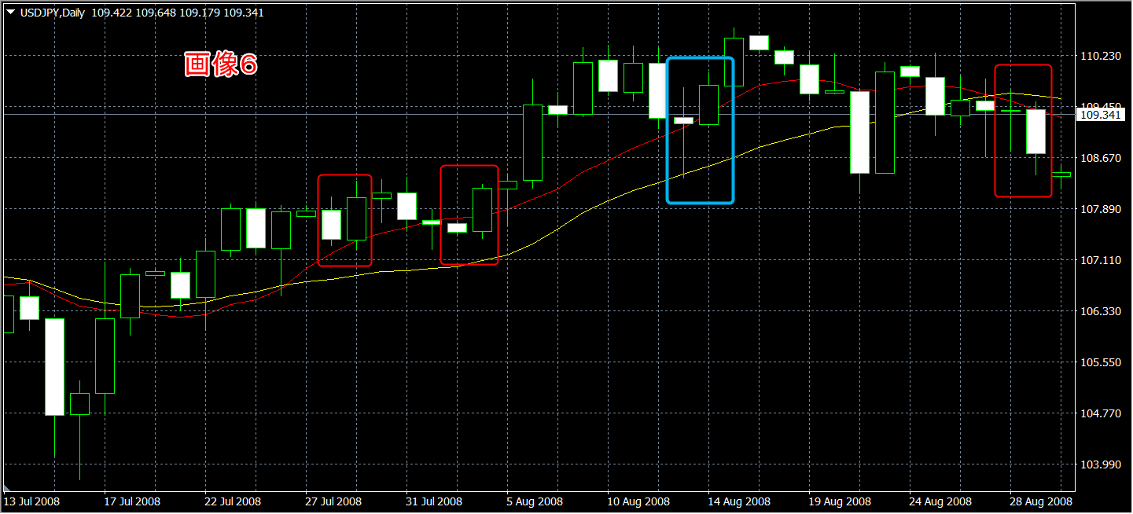

右の２つのEB
ヒゲと実体で２つのＭＡにまたがる
2勝2敗

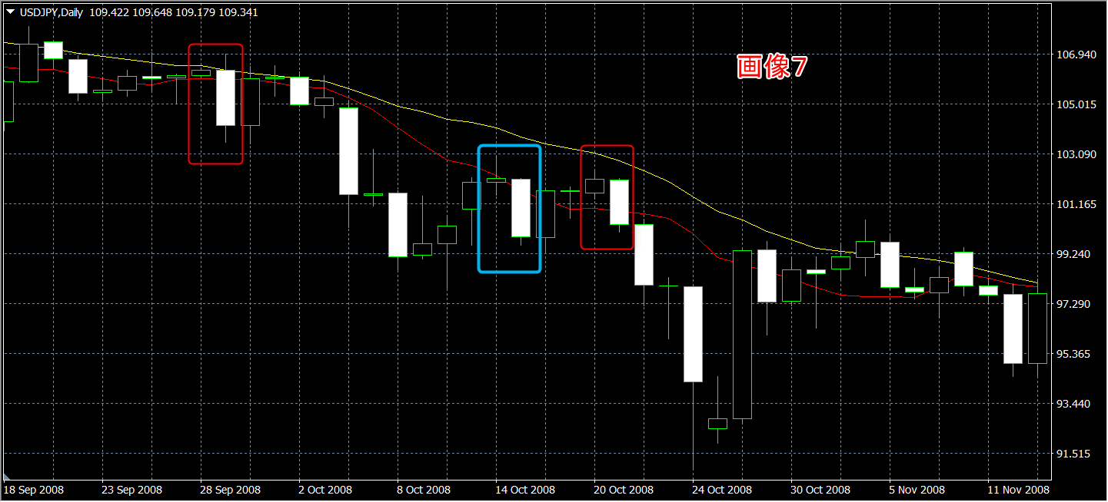

左のEB
ヒゲと実体で２つのＭＡにまたがる
3勝2敗

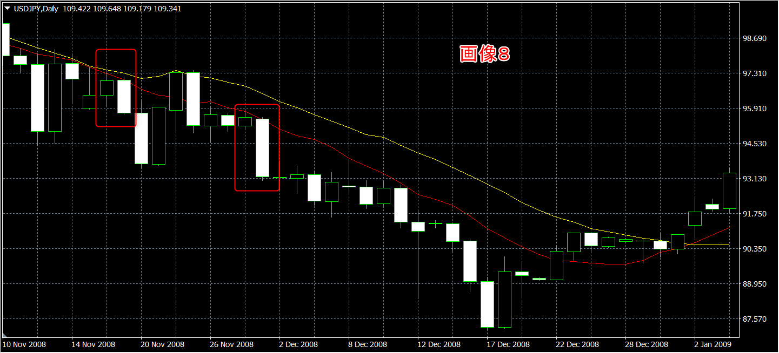

トレンド継続中はいいサインになる

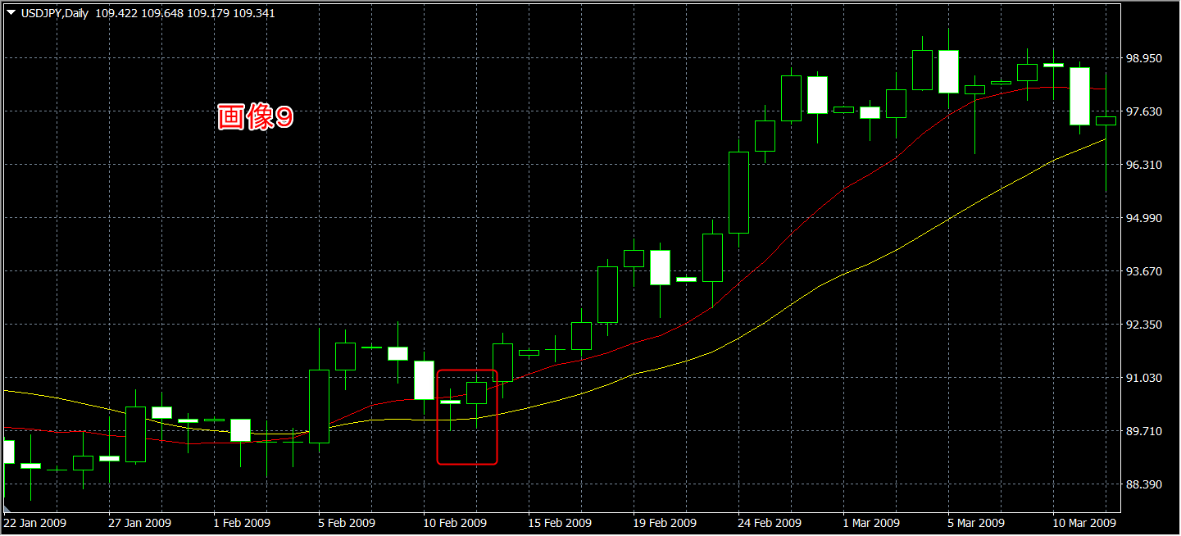

ヒゲと実体で２つのＭＡにまたがる
4勝2敗

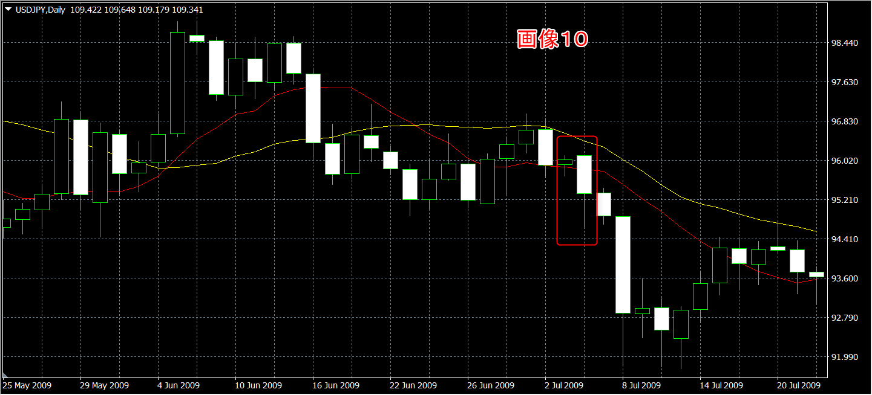

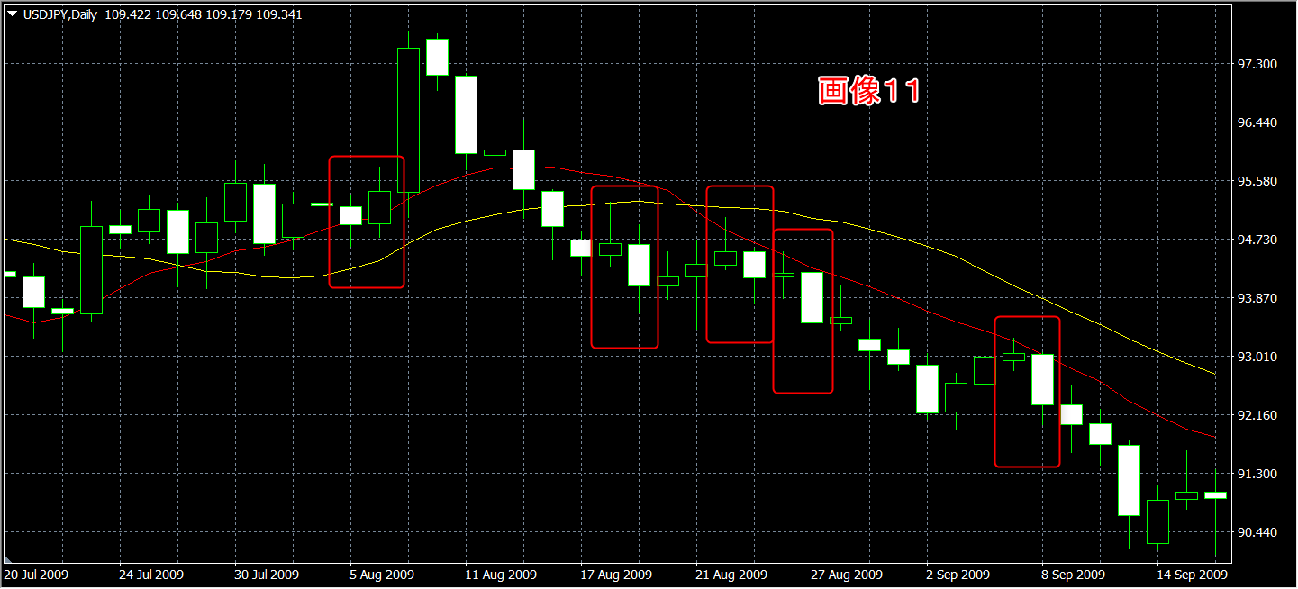

一番左のEBはレンジ圏だがタイミングがよかった

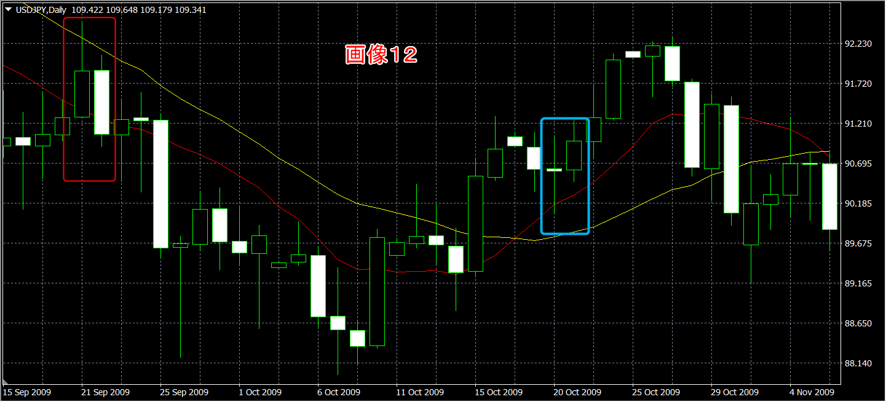

左のEB
ヒゲと実体で２つのＭＡにまたがる
5勝2敗

青四角 右のEBがMAにタッチしていないのは×？（画像３にもあり）
でも画像１１に右EBがMAにタッチしていないけど成功している・・・
この時点で同ケース 1勝2敗

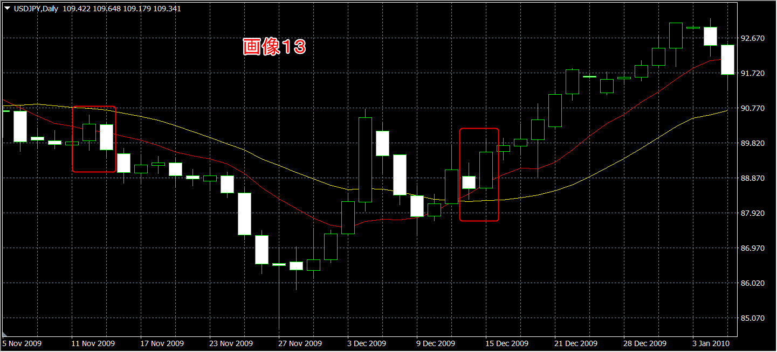

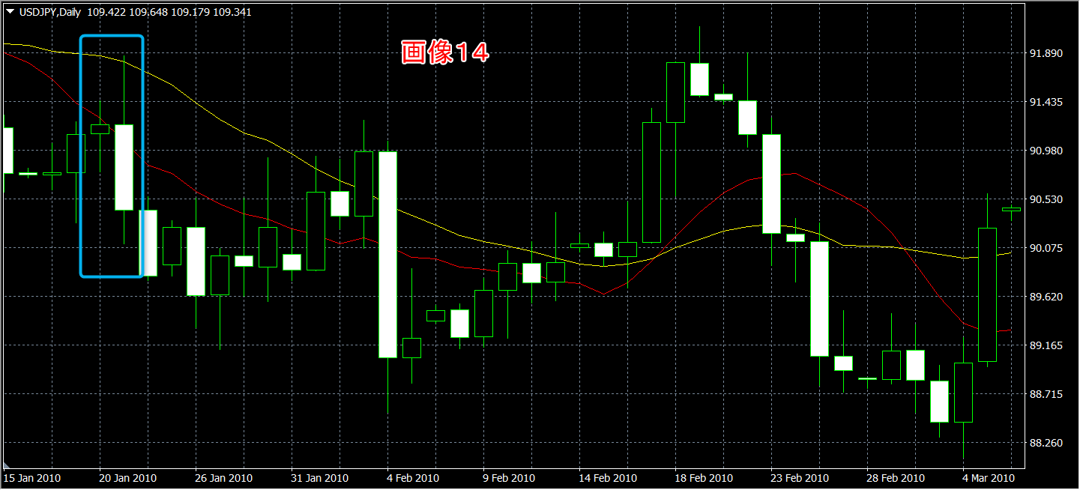

ひげを含めて2本のMAにまたがっている是非
この時点で同ケース 5勝3敗

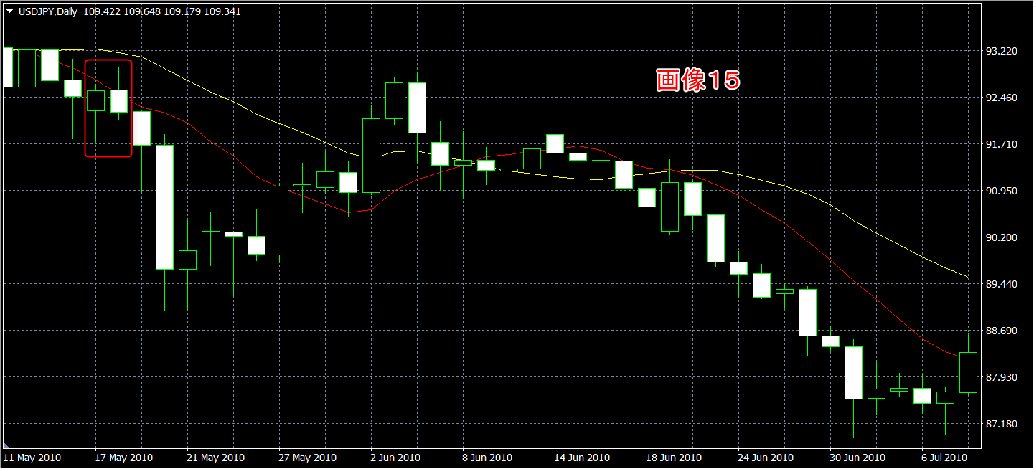

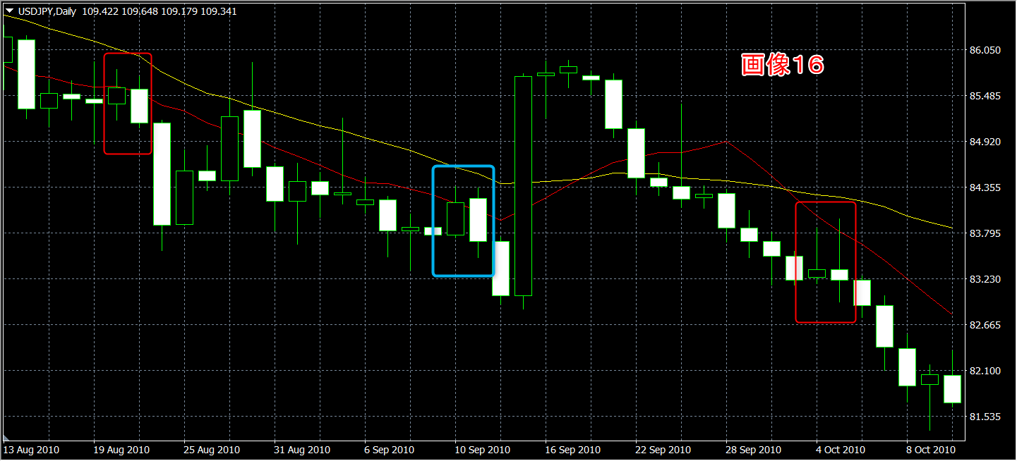

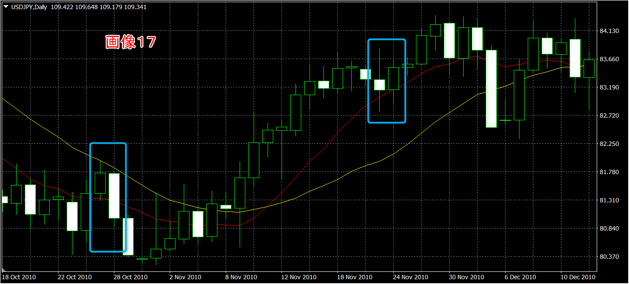

トレンド終わりのレンジ圏
見極めが難しいのでサインに従うしかない

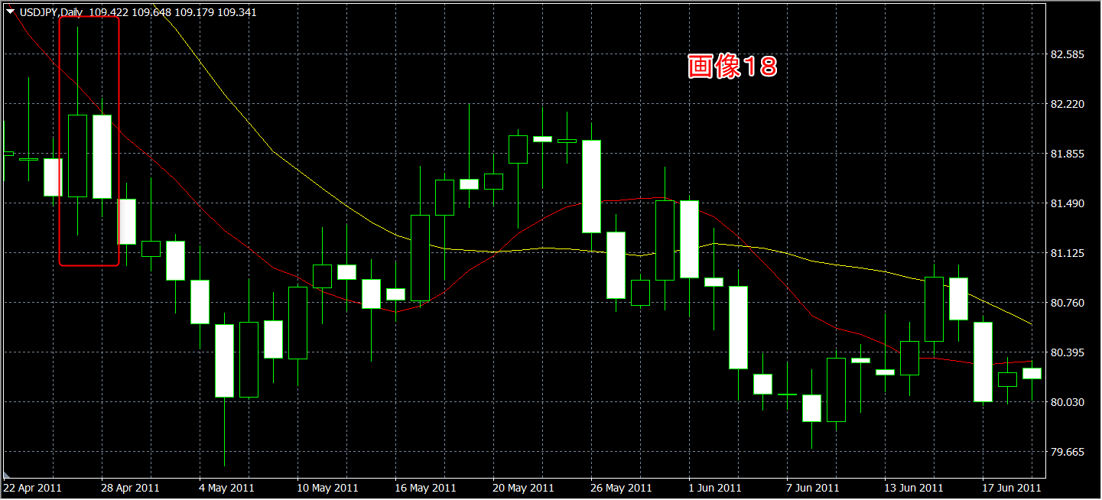

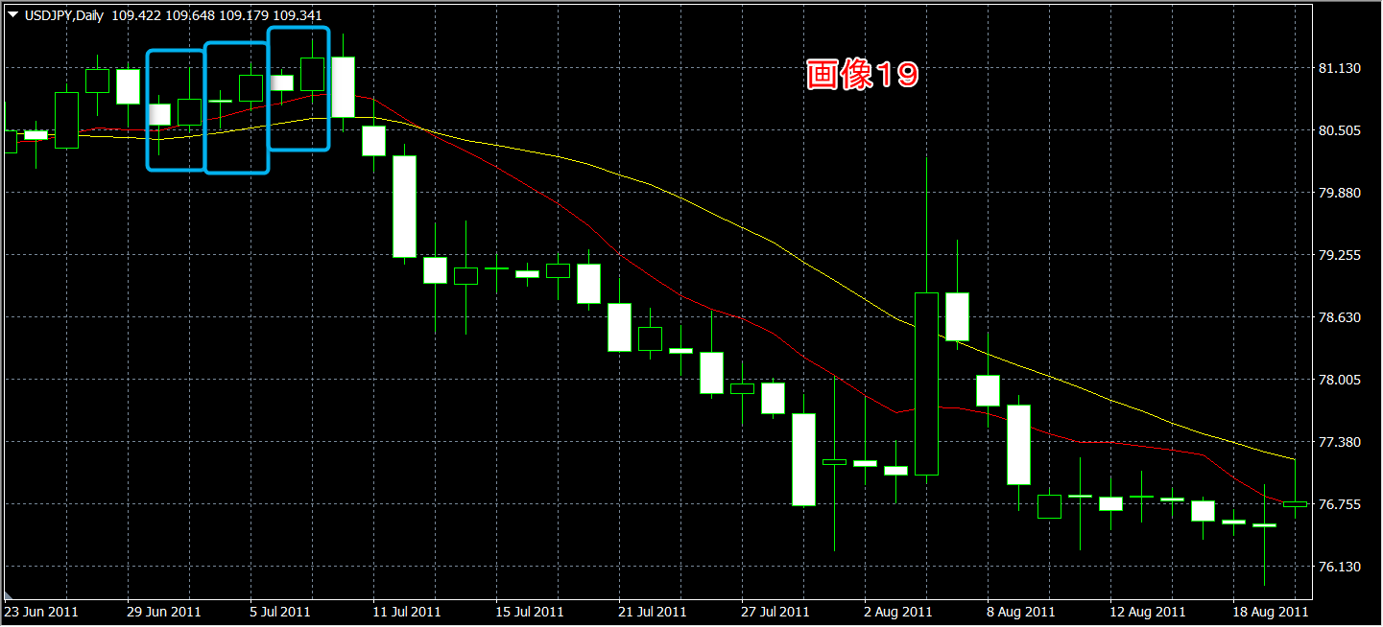

一番左のEB
ひげを含めて2本のMAにまたがっている是非
この時点で同ケース 5勝4敗

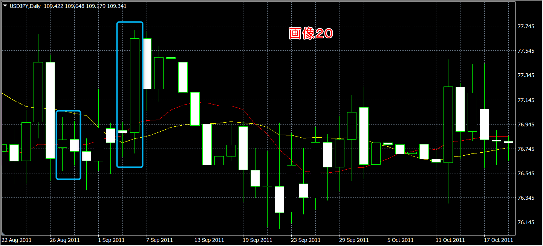

右のEB
ひげを含めて2本のMAにまたがっている是非
この時点で同ケース 5勝5敗

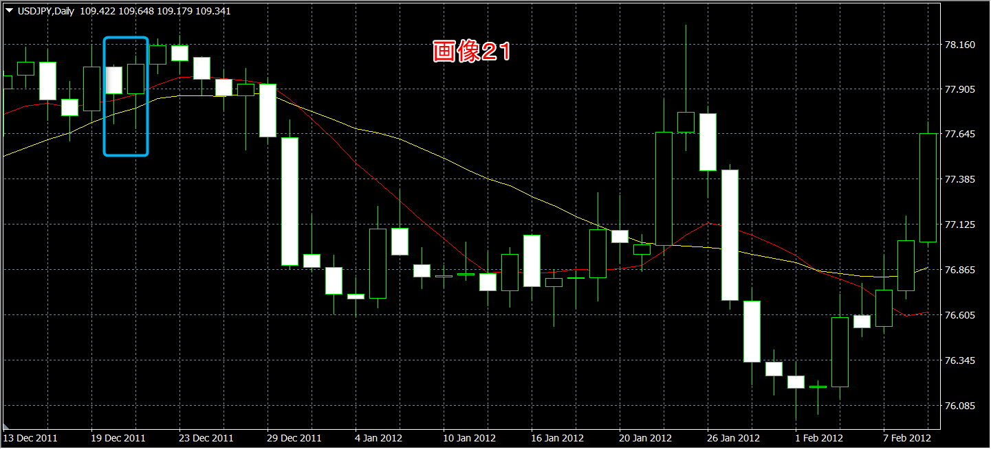

ひげを含めて2本のMAにまたがっている是非
この時点で同ケース 5勝6敗

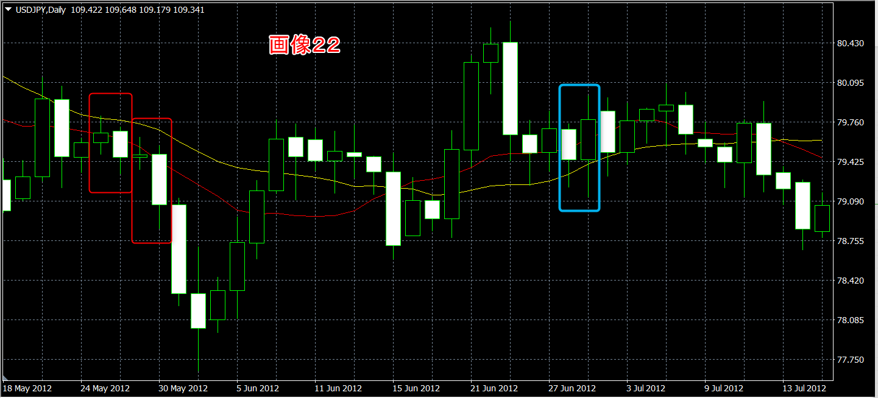

左と右のEB
ひげを含めて2本のMAにまたがっている是非
この時点で同ケース 6勝7敗

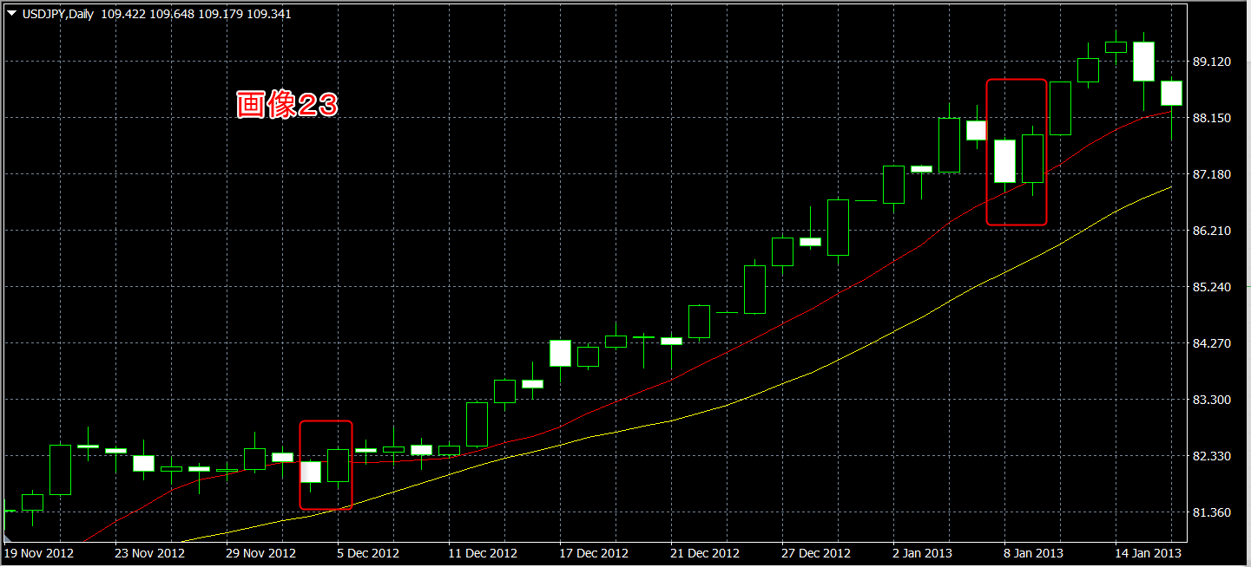

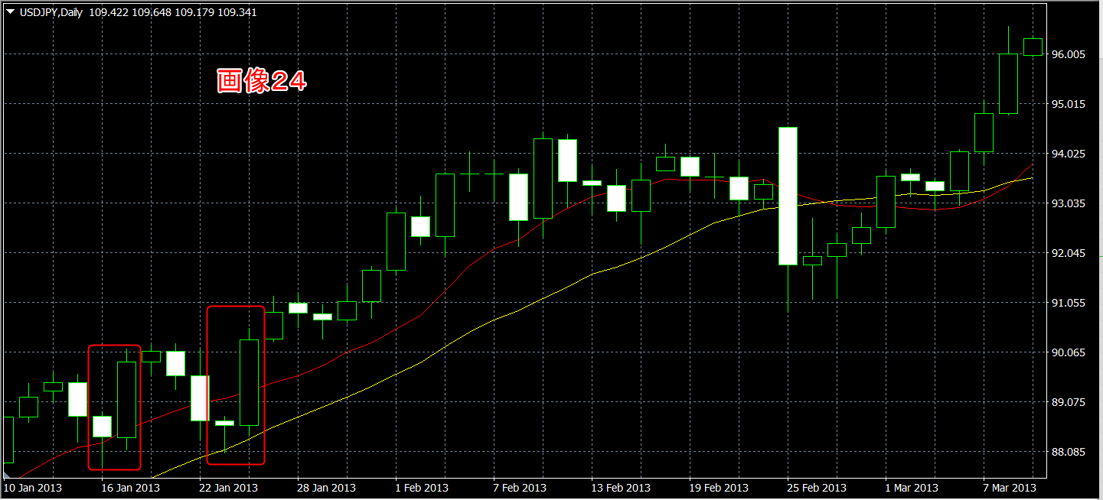

右のEB
ひげを含めて2本のMAにまたがっている是非
この時点で同ケース 7勝7敗

